Накладная-№3
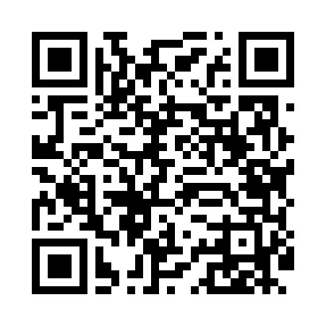
Номер товарно-транспортной накладной: |  |  | Торговый представитель: Amriyev Muhammad
Поставщик: Toshkent falcon fly 2 |  |  | Телефон торгового представителя: +998972880505
Дата отгрузки: 12.11.2025 |  |  | Контрагент: """" Klient
Дата консигнации: |  |  | Адрес:
Доставщик: |  |  | Телефон:
Телефон доставщика:
Время заказа: 12.11.2025 15:39:13
№ | Штрих-код | Название товаров (работ,услуг) | Количество | Количество в кейсе | Цена | Сумма
 |  |  | 61 |  |  | 92.2
1 | 6921427676033 | Пичок TK-B013 8 DB-16-62 | 2 | 2 шт. | 4.10 | 8.20
2 | 2102373098320 | Коврики сервировочные пластмассовая 30x45 STP G001 DB-98-32 | 18 | 18 шт. | 0.90 | 16.20
3 | 3567802835072 | Пластмассовый столовый поднос, JB-06, 32.5×19 см, XP-35-7 | 15 | 15 шт. | 0.70 | 10.50
4 | 6934179000568 | Металический Миска 24cm DB-6-13 | 1 | 1 шт. | 1.20 | 1.20
5 | 6934179000551 | Металический Миска 22cm DB-6-12 | 1 | 1 шт. | 1.10 | 1.10
6 | 6934179000605 | Металический Миска 32cm DB-6-15 | 1 | 1 шт. | 2.10 | 2.10
7 | 6354080130886 | Деревянная разделочная доска 30CM DB-130-88 | 2 | 2 шт. | 3.60 | 7.20
8 | 6915646512159 | Соус учун махсус идиш 7.5x7.5x3.8 sm D183501 DB-59-13 | 10 | 10 шт. | 0.40 | 4
9 | 6931831796869 | Толкушка для картофеля пресс для овощей, мялк а DB-5-34 | 1 | 1 шт. | 1.80 | 1.80
10 | 2019187276120 | Лопатка-шпатель кондитерский NX-H005 SV-6-83 | 1 | 1 шт. | 1.30 | 1.30
11 | 6966334493281 | Металический щипцы ALM590B-9 90.7MM/85g/201) DB-5-234 | 2 | 2 шт. | 0.40 | 0.80
12 | 6972544843631 | Металл кўпиртиргич B4363 11 23.8 котта каропк ада 144 дона мавжуд DB-15-75 | 1 | 1 шт. | 1.40 | 1.40
13 | 6956780013393 | Ёғоч лопатка 32см DB-13-39 | 1 | 1 шт. | 0.60 | 0.60
14 | 6921750800995 | Металлический Чайник 800 ml XP-99-5 | 3 | 3 шт. | 11 | 33
15 | 6955727578926 | Шакар ҳамда мураббо учун шиша идиш DB-94-291 | 2 | 2 шт. | 1.40 | 2.80
Итого: 92.2$|->UZS: 1,152,500.00

